RAC Побутові
 | Welcome to the Future of Air |  |  |  |  |  |  |  |  |  |  |  | https://tadiranair.com.ua/uk/ https://tadiranpower.com.ua/uk/

Фото | Модель | Холодоагент | Холодильна потужність, кВт | Теплова потужність, кВт | Споживана потужність охолодження, кВт | Споживана теплова потужність, кВт | SEER(CLASS) / SCOP (CLASS) | Компресор | Розміри зовнішнього блоку (ШхВхГ), мм | Розміри внутрішнього блоку (ШхВхГ), мм | Роздрібна ціна, ГРН | Роздрібна ціна, $ | Вставте Вашу знижку % | Наявність
Серія ALPHA PRO Inverter, Heating -15 C R32 |  |  |  |  |  |  |  |  |  |  |  |  | 0.00%
 | TAD GI-07 WIFI | R32 | 2,20 (0,37 - 2,53) | 2,30 (0,51 - 2,60) | 0,608 (0,10 - 0,95) | 0,602 (0,10 - 0,91) | 6.1(А++)/4.6(А++) | GREE | 710x450x293 | 744x254x185 | 22,560.00 грн. | $564.00 | $564.00 | В наявності
 | TAD GI-09 WIFI |  | 2,60 (0,44 - 3,00) | 2,80 (0,60 - 3,20) | 0,718 (0,12 - 1,30) | 0,733 (0,12 - 1,40) | 6.1(А++)/4.6(А++) | GREE | 710x450x293 | 744x254x185 | 26,560.00 грн. | $664.00 | $664.00 | В наявності
 | TAD GI-12 WIFI |  | 3,50 (0,60 - 3,60) | 3,60 (0,60 - 3,80) | 0,972 (0,12 - 1,40) | 0,942 (0,12 - 1,50) | 6.1(А++)/4.6(А++) | GREE | 732x550x330 | 819x254x185 | 28,000.00 грн. | $700.00 | $700.00 | В наявності
 | TAD GI-18 WIFI |  | 5,00 (0,65 - 5,20) | 5,30 (0,70 - 5,28) | 1,43 (0,15 - 1,86) | 1,38 (0,16 - 1,68) | 6.1(А++)/4.6(А++) | GREE | 732x555x330 | 1017x304x221 | 42,200.00 грн. | $1,055.00 | $1,055.00 | Немає
 | TAD GI-24 WIFI |  | 7,00 (2,00 - 8,32) | 7,40 (2,00 - 9,20) | 1,62 (0,40 - 3,10) | 1,63 (0,45 - 3,75) | 6,5(A++)/5,1(A+++) | GREE | 873x555x376 | 1017x304x221 | 53,800.00 грн. | $1,345.00 | $1,345.00 | В наявності
Серія PRIME Inverter Heat Pump, Heating -25 C R32
 | TAD GHP-09 WIFI | R32 | 2,7 (0,8 - 3,8) | 3,0 (0,9 - 4,25) | 0,695 (0,1 - 1,3) | 0,7 (0,15 - 1,4) | 7,5 (A++) / 5,3 (A+++) | GREE | 732x555x330 | 845x289x209 | 29,440.00 грн. | $736.00 | $736.00 | В наявності
 | TAD GHP-12 WIFI |  | 3,5 (0,9 - 4,4) | 3,8 (0,9 - 4,7) | 0,962 (0,22 - 1,4) | 0,953 (0,22 - 1,55) | 7,1 (A++) / 5,2 (A+++) | GREE | 732x555x330 | 845x289x209 | 32,000.00 грн. | $800.00 | $800.00 | В наявності
 | TAD GHP-18 WIFI |  | 5,2 (1,0 - 6,1) | 5,6 (1,1 - 6,6) | 1,576 (0,1 - 2,35) | 1,436 (0,18 - 2,4) | 7,1 (A++) / 5,7 (A+++) | GREE | 802x555x350 | 970x300x224 | 48,720.00 грн. | $1,218.00 | $1,218.00 | Немає
 | TAD GHP-24 WIFI |  | 7,1 (2,0 - 8,85) | 7,8 (1,8 - 9,45) | 2,03 (0,45 - 2,9) | 2,0 (0,35 - 3,0) | 7,0 (A++) / 5,4 (A+++) | GREE | 958x660x402 | 1078x325x246 | 58,200.00 грн. | $1,455.00 | $1,455.00 | В наявності
Серія "DIHP" Inverter Heat Pump, Heating -25 C R32
 | TAD AL-09SDIHP | R32 | 2,6 (0,4 - 3,3) | 2,8 (0,4 - 4,1) | 0,65 (0,15-1,43) | 0,71 (0,18-1,55) | 8,6(А++)/5,4(A+++) | PANASONIC | 830x540x325 | 910x303x200 | 28,960.00 грн. | $724.00 | $724.00 | Закінчуються
 | TAD AL-12SDIHP |  | 3,5 (0,55 - 4,0) | 3,8 (0,6 - 5,1) | 0,88 (0,18-1,56) | 0,98 (0,22-1,80) | 8,6(А++)/5,4(A+++) | PANASONIC | 890x598x372 | 910x303x200 | 31,840.00 грн. | $796.00 | $796.00 | Немає
Серія "DIFA" Inverter, Heating -15 C R32
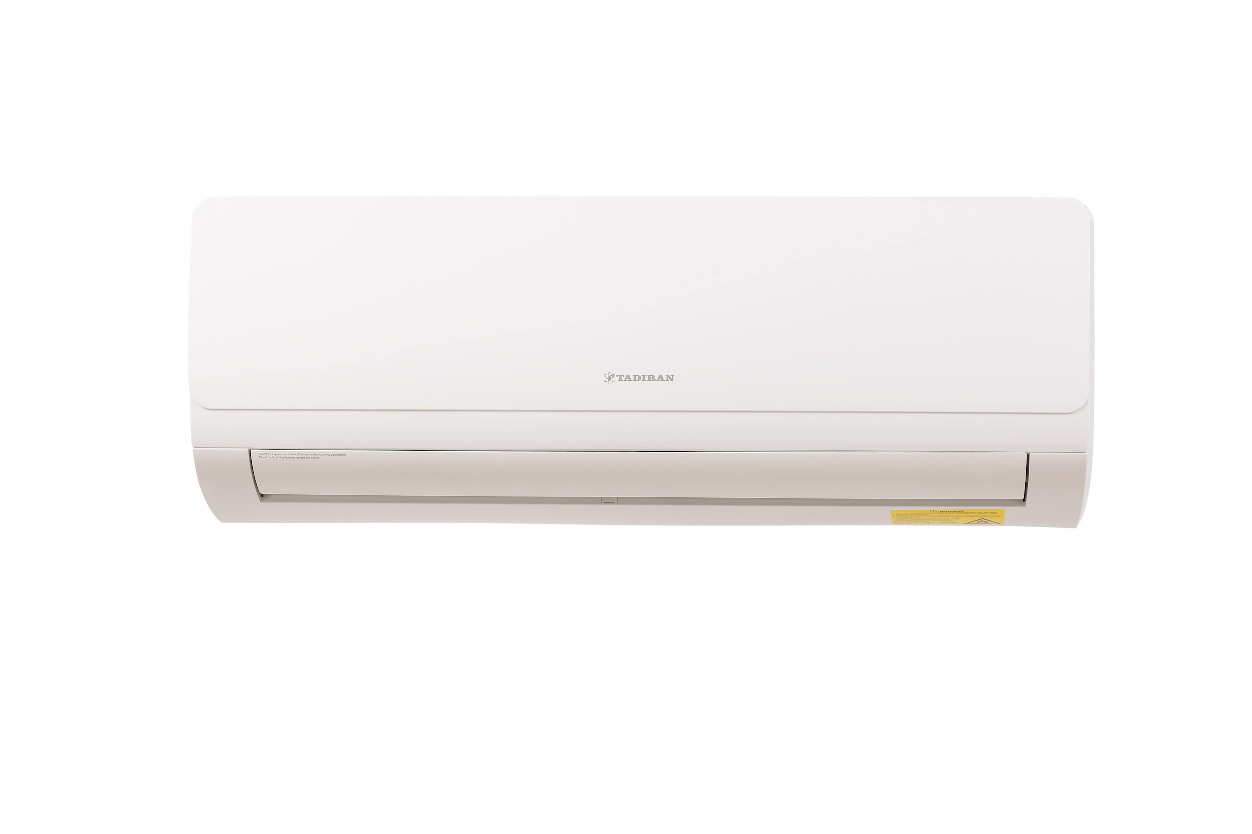 | TAD AL-09SDIFA | R32 | 2,5 (0,9 - 2,9) | 2,7 (0,7 - 3,3) | 0,75 (0,08 - 1,43) | 0,72 (0,14 - 1,55) | 6,1(А++)/5,1(А++) | CRSS (SANYO) | 830x540x325 | 821x283x200 | 21,400.00 грн. | $535.00 | $535.00 | Немає
 | TAD AL-12SDIFA |  | 3,4 (1,3 - 3,9) | 3,5 (0,8 - 4,2) | 1,02 (0,09 - 1,56) | 0,94 (0,14 - 1,65) | 6,1(А++)/5,2(А++) | CRSS (SANYO) | 830x540x325 | 821x283x200 | 23,800.00 грн. | $595.00 | $595.00 | Немає
 | TAD AL-18SDIFA |  | 5,3 (1,0 - 6,7) | 5,5 (1,1 - 6,8) | 1,54 (0,32 - 2,46) | 1,48 (0,35 - 2,30) | 6,3(А++)/5,1(А++) | PANASONIC | 890x598x372 | 972x302x224 | 34,920.00 грн. | $873.00 | $873.00 | Немає
 | TAD AL-24SDIFA |  | 6,4 (1,4 - 7,0) | 6,6 (1,5 - 7,9) | 1,84 (0,38 - 2,80) | 1,75 (0,40 - 2,50) | 6,4(А++)/5,1(А+++) | PANASONIC | 960×700×396 | 1081x327x248 | 41,440.00 грн. | $1,036.00 | $1,036.00 | Немає
Серія "HIFA" Inverter, Heating -15 C R410
 | TAD AL-09HIFA | R410 | 2,6 (0,6 - 3,0) | 2,8 (0,6 - 3,1) | 0,90 (0,15 - 1,20) | 0,92 (0,15 - 1,25) | 5,7 (A+) / 4 (A+) | GREE | 730×520×255 | 800х290х190 | - | - | - | Знято з виробництва
 | TAD AL-12HIFA |  | 3,5 (1,5 - 3,9) | 3,6 (1,6 - 4,0) | 1,15 (0,42 - 1,56) | 1,05 (0,43 - 1,60) | 5,7 (A+) / 4 (A+) | GREE | 760х545х255 | 800х290х190 | - | - | - | Знято з виробництва
 | TAD AL-18HIFA |  | 5,1 (1,6 - 5,7) | 5,3 (1,8 - 6,0) | 1,70 (0,40 - 2,20) | 1,60 (0,60 - 2,30) | 5,7 (A+) / 4 (A+) | GREE | 795х555х290 | 950x320x230 | - | - | - | Знято з виробництва
 | TAD AL-24HIFA |  | 6,1 (2,7 - 7,8) | 6,4 (2,3 - 8,7) | 2,01 (0,65 - 2,90) | 1,84 (0,60 - 2,90) | 5,6 (A+) / 4 (A+) | GREE | 820х655×305 | 1080х320х230 | - | - | - | Знято з виробництва

LCAC Multi
 | Welcome to the Future of Air |  |  |  |  |  |  |  |  |  |  |  | https://tadiranair.com.ua/uk/ https://tadiranpower.com.ua/uk/

Фото | Модель | Холодоагент | Холодильна потужність, кВт | Теплова потужність, кВт | Споживана потужність охолодження, кВт | Споживана теплова потужність, кВт | SEER(CLASS) / SCOP (CLASS) | Компресор | Розміри зовнішнього блоку (ШхВхГ), мм | Розміри внутрішнього блоку (ШхВхГ), мм | Роздрібна ціна, ГРН | Роздрібна ціна, $ | Вставте Вашу знижку % | Наявність
Зовнішні блоки, Heating -20 C R32 |  |  |  |  |  |  |  |  |  |  |  |  | 0.00%
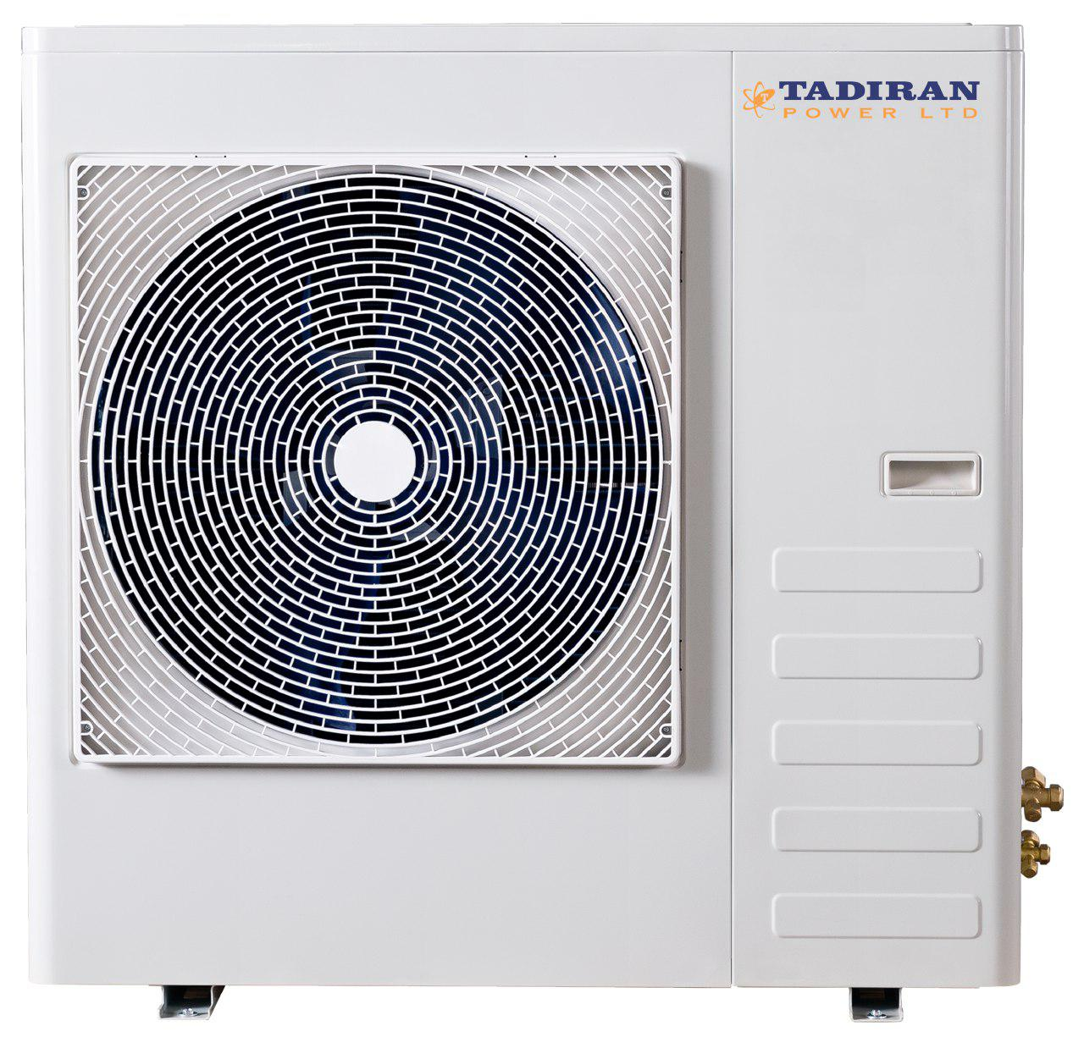 | TAD TFM-18DIOU | R32 | 5,2 (2,1-5,86) | 5,2 (2,1-5,86) | 1,50 (0,55-2,1 ) | 1,40 (0,43-2,22 ) | 6,1/4,0 | PANASONIC | 890x700x340 | - | 35,000.00 грн. | $875.00 | $875.00 | Немає
 | TAD TFM-24DIOU |  | 7,0 (2,29-8,44) | 7,0 (2,29-8,44) | 2,05 (1,00-2,70) | 1,93 (0,90-2,60) | 6,1/4,0 | PANASONIC | 920x790x370 | - | 51,120.00 грн. | $1,278.00 | $1,278.00 | Немає
 | TAD TFM-28DIOU |  | 8,2 (2,29-9,67) | 8,2 (2,29-9,67) | 2,30 (1,20-3,00) | 2,10 (1,10-2,90) | 6,1/4,0 | PANASONIC | 920x790x370 | - | 53,920.00 грн. | $1,348.00 | $1,348.00 | Немає
 | TAD TFM-36DIOU |  | 10,5 (3,52-12,5) | 10,5 (3,52-12,5) | (3,60-4,80) | (3,20-4,60) | 6,1/4,0 | GMCC | 950x997x340 | - | 67,200.00 грн. | $1,680.00 | $1,680.00 | Немає
 | TAD TFM-42DIOU |  | 12,1 (3,52-13,48) | 12,1 (3,52-13,48) | (4,50-5,20) | (4,20-5,00) | 6,1/4,0 | GMCC | 950x997x340 | - | 75,600.00 грн. | $1,890.00 | $1,890.00 | Немає
Настінні внутрішні блоки, Heating -20 C R32
 | TAD TFM-09SDIFA | R32 | 2.60 | 2.80 | 0.03 | 0.03 | - | - | - | 821x283x200 | 7,720.00 грн. | $193.00 | $193.00 | Немає
 | TAD TFM-12SDIFA |  | 3.50 | 3.65 | 0.04 | 0.04 | - | - | - | 821x283x200 | 8,080.00 грн. | $202.00 | $202.00 | Немає
 | TAD TFM-18SDIFA |  | 5.27 | 5.50 | 0.06 | 0.06 | - | - | - | 972x302x224 | 9,920.00 грн. | $248.00 | $248.00 | Немає
 | TAD TFM-24SDIFA |  | 6.45 | 6.60 | 0.09 | 0.09 | - | - | - | 1081x327x248 | 12,120.00 грн. | $303.00 | $303.00 | Немає
Канальні внутрішні блоки, Heating -20 C R32
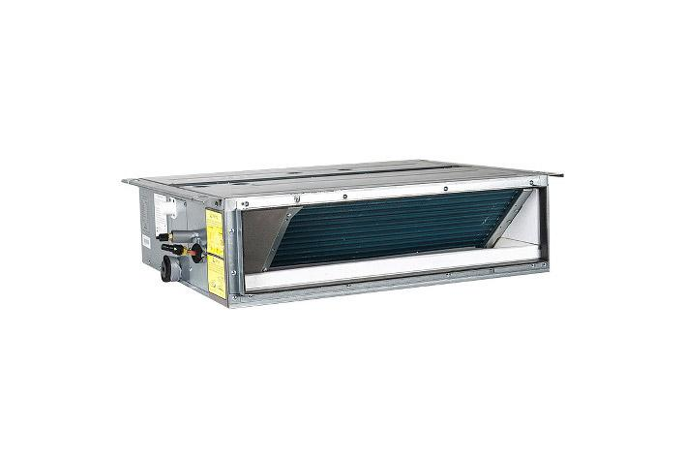 | TAD TFM-B09SDI | R32 | 2.60 | 2.60 | 0.07 | 0.07 | - | - | - | 700×200×450 | 15,400.00 грн. | $385.00 | $385.00 | Немає
 | TAD TFM-B12SDI |  | 3.50 | 3.50 | 0.09 | 0.09 | - | - | - | 700×200×450 | 16,520.00 грн. | $413.00 | $413.00 | Немає
 | TAD TFM-B18SDI |  | 5.20 | 5.20 | 0.13 | 0.13 | - | - | - | 1000×200×450 | 18,720.00 грн. | $468.00 | $468.00 | Немає
 | TAD TFM-B24SDI |  | 7.00 | 7.00 | 0.14 | 0.14 | - | - | - | 1300×200×450 | 22,360.00 грн. | $559.00 | $559.00 | Немає

LCAC Напівпром
 | Welcome to the Future of Air |  |  |  |  |  |  |  |  |  |  |  | https://tadiranair.com.ua/uk/ https://tadiranpower.com.ua/uk/

Фото | Модель | Холодоагент | Холодильна потужність, кВт | Теплова потужність, кВт | Споживана потужність охолодження, кВт | Споживана теплова потужність, кВт | SEER(CLASS) / SCOP (CLASS) | Компресор | Розміри зовнішнього блоку (ШхВхГ), мм | Розміри внутрішнього блоку (ШхВхГ), мм | Розміри внутрішнього блоку с декор. пан. (ШхВхГ), мм | Роздрібна ціна, ГРН | Роздрібна ціна, $ | Вставте Вашу знижку % | Наявність
Серія SIGMA PRO TAD CAS, Heating -20 C R32 |  |  |  |  |  |  |  |  |  |  |  |  |  | 0.00%
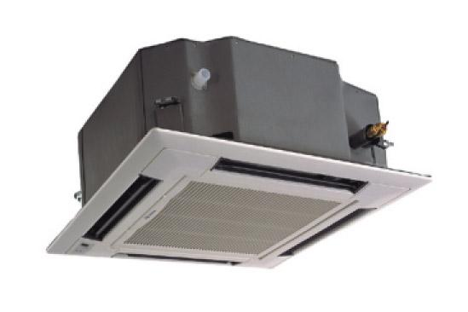 | TAD PRO CAS-I 18 T/A-T/TAD PRO 18 OU | R32 | 5.00 | 5.50 | 1.56 | 1.65 | 5,9/4 | GREE | 818x302x596 | 570x570x265 | 620x620x47.5 | 84,000.00 грн. | $2,100.00 | $2,100.00 | В наявності
 | TAD PRO CAS-I 24 T/A-T/TAD PRO 24 OU |  | 7.00 | 8.00 | 2.05 | 2.20 | 7,2/3,9 | GREE | 892x340x698 | 840x840x240 | 950x950x52 | 98,000.00 грн. | $2,450.00 | $2,450.00 | В наявності
 | TAD PRO CAS-I 36 T/A-T/TAD PRO 36 OU |  | 10.00 | 12.00 | 3.00 | 3.40 | 6,1/4 | GREE | 940x460x820 | 840x840x240 | 950x950x52 | 136,000.00 грн. | $3,400.00 | $3,400.00 | В наявності
 | TAD PRO CAS-I 48 T/A-T/TAD PRO 48 OU |  | 13.40 | 15.50 | 4.70 | 4.45 | 6,1/4 | GREE | 940x460x820 | 840x840x290 | 950x950x52 | 156,000.00 грн. | $3,900.00 | $3,900.00 | В наявності
 | TAD PRO CAS-I 60 T/A-T/TAD PRO 60 OU |  | 14.50 | 17.00 | 5.20 | 4.80 | 6,1/3,8 | GREE | 900x340x1345 | 840x840x290 | 950x950x52 | 180,000.00 грн. | $4,500.00 | $4,500.00 | В наявності
Серія SIGMA PRO TAD CEI, Heating -20 C R32
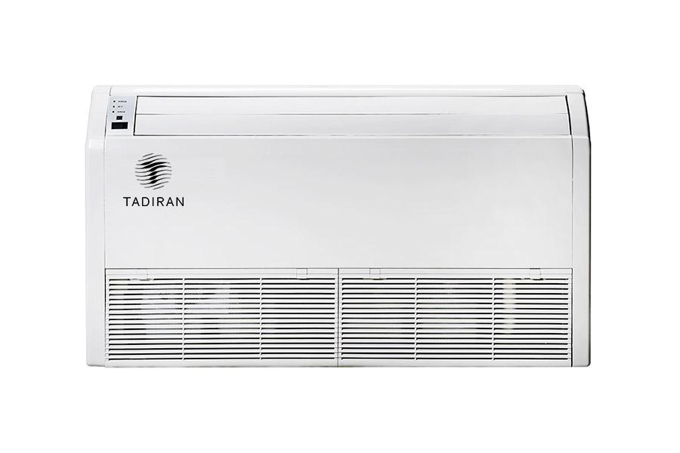 | TAD PRO CEI-I 18 ZD/A-T/TAD PRO 18 OU | R32 | 5.00 | 5.50 | 1.55 | 1.60 | 6,1/4 | GREE | 818x302x596 | 870x665x235 | - | 80,000.00 грн. | $2,000.00 | $2,000.00 | В наявності
 | TAD PRO CEI-I 24 ZD/A-T/TAD PRO 24 OU |  | 7.00 | 8.00 | 1.90 | 2.45 | 6,8/3,9 | GREE | 892x340x698 | 1200x665x235 | - | 96,000.00 грн. | $2,400.00 | $2,400.00 | В наявності
 | TAD PRO CEI-I 36 ZD/A-T/TAD PRO 36 OU |  | 10.00 | 12.00 | 3.30 | 3.50 | 6,1/4 | GREE | 940x460x820 | 1200x665x235 | - | 136,000.00 грн. | $3,400.00 | $3,400.00 | В наявності
 | TAD PRO CEI-I 48 ZD/A-T/TAD PRO 48 OU |  | 13.40 | 15.50 | 4.30 | 4.40 | 6,1/4 | GREE | 940x460x820 | 1570x665x235 | - | 152,000.00 грн. | $3,800.00 | $3,800.00 | В наявності
 | TAD PRO CEI-I 60 ZD/A-T/TAD PRO 60 OU |  | 16.00 | 17.00 | 5.40 | 5.40 | 6,1/4 | GREE | 900x340x1345 | 1570x665x235 | - | 176,000.00 грн. | $4,400.00 | $4,400.00 | В наявності
Серія SIGMA PRO TAD DUC, Heating -20 C R32
 | TAD PRO DUC-I 18 PS/A-T/TAD PRO 18 OU | R32 | 5.00 | 5.50 | 1.55 | 1.45 | 6,1/4 | GREE | 818x302x596 | 1000x450x200 | - | 78,000.00 грн. | $1,950.00 | $1,950.00 | В наявності
 | TAD PRO DUC-I 24 PS/A-T/TAD PRO 24 OU |  | 7.00 | 8.00 | 2.10 | 2.25 | 6,8/3,9 | GREE | 892x340x698 | 1300x450x220 | - | 94,000.00 грн. | $2,350.00 | $2,350.00 | В наявності
 | TAD PRO DUC-I 36 PHS/A-T/TAD PRO 36 OU |  | 10.00 | 12.00 | 3.15 | 3.50 | 6,1/4 | GREE | 940x460x820 | 1000x700x300 | - | 138,000.00 грн. | $3,450.00 | $3,450.00 | В наявності
 | TAD PRO DUC-I 48 PHS/A-T/TAD PRO 48 OU |  | 13.40 | 15.50 | 4.70 | 4.45 | 5,6/3,7 | GREE | 940x460x820 | 1400x700x300 | - | 158,000.00 грн. | $3,950.00 | $3,950.00 | В наявності
 | TAD PRO DUC-I 60 PHS/A-T/TAD PRO 60 OU |  | 16.00 | 17.00 | 5.45 | 5.00 | 6,1/4 | GREE | 900x340x1345 | 1400x700x300 | - | 184,000.00 грн. | $4,600.00 | $4,600.00 | В наявності

Boiler
 | Бренд | РРЦ 2025, UAH | Об'єм, л./ макс тиск, бар | Матеріал вн. Бака | Вид ТЕНа | Форма бака | Потужність, кВт | Напруга, В | Вага нетто, кг | Розміри, мм | Час нагріву, годин до 75 град. | Вид | Особливості
Водонагрівач TADIRAN TS-30-D | TADIRAN | 8,450 UAH | 30|6 | емальований бак | сухий | плоский | 0,8/1,2/2 | 220 | 16 | 450*590*290 | 1 | 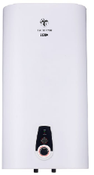 | > Вертикальний монтаж > Сухі ТЕНи > 3 ступеня потужності нагрівання води > Режим ECO, підвищений ресурс нагрівальних елементів, захист від накипу > Ефективна теплоізоляція - 20мм > Захист від корозії: дрібнодисперсне емалеве покриття - Sapphire Flex Technology (SFT) та магнієвий анод збільшеної маси > Плоский дизайн з Double Tank (2 внутрішні баки) > Клас пиловологозахисту IPX4 > Гарантія на внутрішній бак – 10 років > Зменшена маса за рахунок зовнішньої обшивки з нержавіючої сталі
Водонагрівач TADIRAN TS-50-D | TADIRAN | 9,850 UAH | 50|6 | емальований бак | сухий | плоский | 0,8/1,2/2 | 220 | 22 | 450*890*290 | 1.35
Водонагрівач TADIRAN TS-80-D | TADIRAN | 10,850 UAH | 80|6 | емальований бак | сухий | плоский | 0,8/1,2/2 | 220 | 28.5 | 530*980*330 | 2.5
Водонагрівач TADIRAN TS-100-D | TADIRAN | 12,650 UAH | 100|6 | емальований бак | сухий | плоский | 0,8/1,2/2 | 220 | 34 | 530*1180*330 | 3.16

Humidifier Air
 | 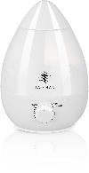 | 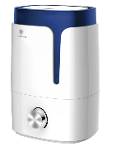 | 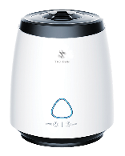 | 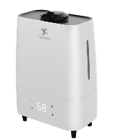 | 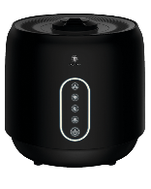 | 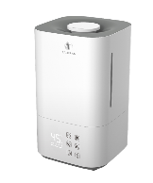 | 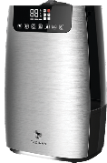
Зволожувачі повітря | Tadiran Air Humidifier Baby (AHB-01) | Tadiran Air Humidifier Junior 1 (AHJ-01) | Tadiran Air Humidifier Junior 2 (AHJ-02) | Tadiran Air Humidifier Middle (AHM-01) | Tadiran Air Humidifier Black (AHM-02) | Tadiran Air Humidifier PRO 1 (AHP-01) | Tadiran Air Humidifier PRO 2 (AHP-02)
Бренд | TADIRAN | TADIRAN | TADIRAN | TADIRAN | TADIRAN | TADIRAN | TADIRAN
РРЦ 2025, UAH | 699 UAH | 849 UAH | 999 UAH | 1,699 UAH | 1,999 UAH | 2,199 UAH | 2,599 UAH
Об'єм бака, л | 2.3 | 3.5 | 2.2 | 5.5 | 4.0 | 4.0 | 5.0
Рекомендована площа, до м² | 25.0 | 35.0 | 25.0 | 35.0 | 35.0 | 45.0 | 45.0
Продуктивність за зволоженням, мл/г (холодний пар/теплий пар) | 250/0 | 300/0 | 200/0 | 300/0 | 200/300 | 300/400 | 300/400
Очищення та фільтрація | - | Капсула з іонами срібла + картридж, що демінералізує. | Капсула з іонами срібла + картридж, що демінералізує. | УФ Лампа + картридж, що демінералізує. | УФ Лампа + фільтр грубої очистки + картридж, що демінералізує. | Капсула з іонами срібла + фільтр HEPA і фільтр з активованим вугіллям + картридж, що демінералізує. | УФ Лампа + фільтр HEPA і фільтр з активованим вугіллям + картридж, що демінералізує.
Колір | бiлий | бiлий | бiлий | бiлий | чорний | бiлий | ciрий
Керування | механiчне | механiчне | сенсорне | сенсорне | сенсорне | сенсорне | сенсорне
Споживча потужність, Вт (холодний пар/теплий пар) | 25 | 25 | 25 | 25 | 25/105 | 25/105 | 27/105
Розміри, (ВхШхГ), мм | 269*236 | 285*200*173 | 253*212*213 | 367*251*150 | 251*255*255 | 320*190*190 | 371*240*170
Вага, кг | 0.8 | 1.5 | 1.25 | 2 | 1.9 | 2.1 | 2.27
Особливості | • Ультразвуковий зволожувач холодного туману • Регульована потужність туману від низької до високої • З аромокапсулою • Автоматичний захист від виключення • LED підсвічування | • Ультразвуковий зволожувач холодного туману • Регульована потужність туману від низької до високої • З аромокапсулою • Велика кришка резервуара для легкого очищення вручну • Автоматичне вимкнення за відсутності води • Перетворювач з склокераміки - ефективно протистоїть утворенню накипу і подовжує термін служби • Декоративне підсвічування • Фільтр очищення води, за допомогою демініралізатора • Функція стерилізації іонами срібла • Час роботи при повному баку води: до 12 годин | • Ультразвуковий зволожувач повітря з верхнім наповненням • Регульована потужність туману • З аромокапсулою • Великий резервуар для легкого очищення вручну • Автоматичне вимкнення за відсутності води • Вбудований дизайн корпусу для зменьшення шуму, супер тихий при роботі • Перетворювач з керамічного скла, може ефективно протистояти накипу, продовжуючи термін служби. • Функція стерилізації іонами срібла • Час роботи при повному баку води: 10 годин | • Ультразвуковий зволожувач холодного туману • Три рівня зволоження - з функцією УФ-лампи для знищення бактерій - 99% ефективності по знищенню бактерій • Таймер на 10 годин • Нічний режим • З функцією ароматизації • З функцією іонізаії • Нiчниий режим • Індикація вологості у приміщенні • Велика кришка резервуара для легкого очищення резервуару вручну • Автоматичне вимкнення за відсутності води • З демінералізаційним картриджем для продовження терміну служби • Перетворювач з керамічного скла, може ефективно протистояти водному нальоту для продовження терміну служби • Час роботи при повному баку води: до 17 годин | • Ультразвуковий зволожувач повітря з верхнім наповненням • Три рівня зволоження - з функцією УФ-лампи для знищення бактерій • З функцією теплого туману • Декоративне підсвічування • Нічний режим • З функцією ароматизації • З функцією іонізаії • Нiчниий режим • Автоматичне вимкнення за відсутності води • Велика кришка резервуара для легкого очищення резервуару вручну • Автоматичне вимкнення за відсутності води • З демінералізаційним картриджем для продовження терміну служби • Вбудований дизайн корпусу для зменьшення шуму, супер тихий при роботі • Перетворювач з керамічного скла, може ефективно протистояти водному нальоту для продовження терміну служби • Час роботи при повному баку води: до 13 годин | • Ультразвуковий зволожувач повітря з верхнім наповненням • Три рівня зволоження • З функцією теплого туману • З функцією іонізаії (працює постійно) • Функція стерилізації іонами срібла • Регульований гигростат від 40% до 80% • Індикація вологості у приміщенні • Таймер на 10 годин • Автоматичний режим • Нічний режим • З функцією ароматизації • Автоматичне вимкнення за відсутності води • Демінералізаційний картридж для продовження терміну служби • Перетворювач з керамічної глазурі, може ефективно протистояти водному нальоту для продовження терміну служби • Додатковий фільтр HEPA і фільтр з активованим вугіллям • Час роботи при повному баку води: 10 годин | • Ультразвуковий зволожувач повітря з сенсорним управлінням • З функцією теплого туману • З функцією УФ-лампи для знищення бактерій - 99% ефективності по знищенню бактерій • З функцією іонізаії • Функція стерилізації іонами срібла • Автоматичний режим • Таймер на 10 годин • Регульований гигростат від 40% до 80% • Індикація вологості у приміщенні • Таймер на 10 годин • Нічний режим • З функцією ароматизації • Автоматичне вимкнення за відсутності води • Демінералізаційний картридж для продовження терміну служби • Перетворювач з керамічної глазурі, може ефективно протистояти водному нальоту для продовження терміну служби • Додатковий фільтр HEPA і фільтр з активованим вугіллям • Час роботи при повному баку води: 10 годин

АКСЕСУАРИ | 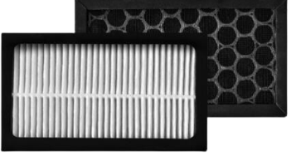 |  | 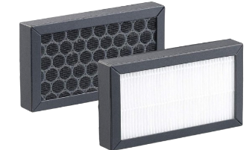 |  | 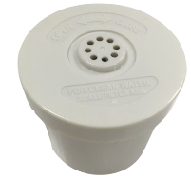 | 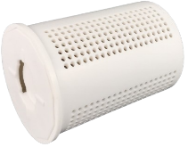
НАЗВА | HEPA фільтр для зволожувача AHP-01 |  | HEPA фільтр для зволожувача AHP-02 |  | Картридж демініралізатор для зволожувача AHJ-01 | Картридж демініралізатор для зволожувача AHP-01 | Картридж срібний стрижень
Підходить до: | - Tadiran PRO 1 (AHP-01). |  | - Tadiran Black (AHM-02); - Tadiran PRO 2 (AHP-02). |  | - Tadiran Junior 1 (AHJ-01); - Tadiran Middle (AHM-01); - Tadiran PRO 2 (AHP-02). | - Tadiran Black (AHM-02); - Tadiran PRO 1 (AHP-01). | - Tadiran Junior 1 (AHJ-01); - Tadiran Junior 2 (AHJ-02); - Tadiran Middle (AHM-01); - Tadiran Black (AHM-02); - Tadiran PRO 1 (AHP-01); - Tadiran PRO 2 (AHP-02).
Опис: | Фільтр HEPA відповідає міжнародному стандарту E12, даний фільтр комплектується 12-15 гр деревного вугілля для видалення запахів |  | Фільтр HEPA відповідає міжнародному стандарту E12, даний фільтр комплектується 12-15 гр деревного вугілля для видалення запахів |  | Картридж для демінералізації можна використовувати безперервно Обслуговування: Після 3 місяців використання, опустіть картридж демінералізації в 5% солоний розчин на 24 години, потім вийміть його, і він може бути використаний знову, поки він не пересохне. Вага іонообмінної смоли всередині: 220-240 грам | Картридж для демінералізації можна використовувати безперервно Обслуговування: Після 3 місяців використання, опустіть картридж демінералізації в 5% солоний розчин на 24 години, потім вийміть його, і він може бути використаний знову, поки він не пересохне. Вага іонообмінної смоли всередині: 220-240 грам | Іон срібла містить срібло та мідь для знищення бактерій, ефективність знищення бактерій складає 99,99%.
РРЦ 2025, UAH | 350 UAH |  | 350 UAH |  | 200 UAH | 200 UAH | 150 UAH

PV Modules
 |  | Прайс-лист фотоелектричних модулів Tadiran 2025

Фото | Модель | Потужність сонячної панелі, Вт | Технологія | ККД, % | Розміри (ДхВхГ), мм | Вага, кг | Роздрібна ціна, 2025 USD |  | Наявність
 |  |  |  |  |  |  | Вт | шт
Фотоелектричні модулі
 | TD480-TM10-120 | 480 | Монокристалічна; технології TopCon та N-Type | 22.27 | 1902х1133х30 | 23.5 | 0.137 | $65.76 | В наявності
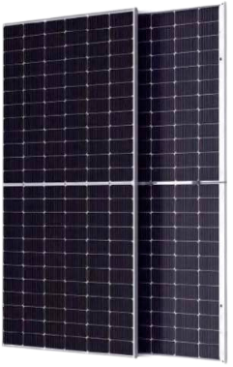 | TD585-TM10-144BD | 585 | Двостороння Bifacial; технології TopCon та N-Type | 22.66 | 2278х1133х30 | 32.5 | 0.139 | $81.32 | В наявності

 | TD310M6-60 | 310 | Монокристалічна | 19.07 | 1650×992×35 | 17.5 | - | - | Знято з виробництва
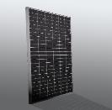 | TD320M6HC-60 | 320 | Монокристалічна; Технологія Half-cell | 19.27 | 1674×992×35 | 18.5 | - | - | Знято з виробництва
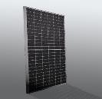 | TD380M6HC-72 | 380 | Монокристалічна; Технологія Half-cell | 19.19 | 1996×992×40 | 20.5 | - | - | Знято з виробництва

Battery Systems
 |  | Прайс-лист систем зберігання енергії Tadiran 2025

Фото | Модель | Тип акумуляторів | Потужність (ємність) батареї, кВт | Допустима ємність (90 % DOD), кВт*год | Номінальна напруга, В | Робоча напруга, В | Номінальний струм заряду/розряду, А | Робоча температура заряд/розряд, °С | Вологість навколишнього середовища | Ступінь захисту | Комунікаційний порт | Термін служби | Масштабованість | Розміри (ДхВхГ), мм | Вага, кг | Роздрібна ціна, USD | Наявність

Низьковольтні акумулятори LiFePO4 (літій-залізо-фосфатний)
 | TAD-LV5.12 | LiFePO4 | 5.12 | 4.6 | 51.2 | 44,8 - 58 | 50/100 | 0~50/-10~55 | 20~60% | IP20 | CAN/RS485 та Wi-FI | > 6000 циклів; умови: 25 °С,0.2С,90%DOD | 1~16 | 609х155х500 | 45.5 | $698.00 | В наявності
Високовольтні акумулятори LiFePO4 (літій-залізо-фосфатний)
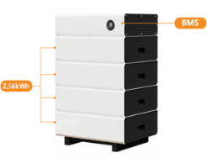 | TAD-HV2.56 - 4 шт + BMS контролер | LiFePO4 | 10.24 | 9.22 | 204.8 | 166,4 - 232,32 | 50/50 | 0~50/-10~55 | ≤ 95% RH (без конденсації) | IP54 | CAN/RS485 | > 6000 циклів; умови: 25 °С,0.2С,90%DOD | - | 535х755х425 | 123 | $3,070.00 | В наявності
 | TAD-HV5.12 - 4 шт + BMS контролер | LiFePO4 | 20.48 | 18.43 | 409.6 | 345,6 - 467,2 | 60/50 | 0~50/-10~55 | 20~60% (без конденсації) | IP54 | CAN/RS485 та Wi-FI | > 6000 циклів; умови: 25 °С,0.2С,90%DOD | - | 800x885x460 | 284 | $4,533.00 | В наявності

